상품제안서
[송월] cm포라인 스포츠+세면 세트 | 상품코드: S20935

 |  |  |  |  |  |  | 02-713-8555 | www.synergygift.co.kr
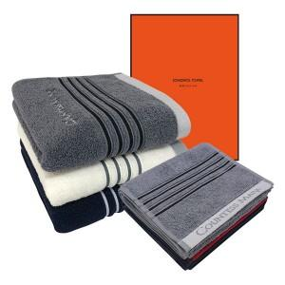

【상세/제작정보】 | <p>수건2매 / 나염인쇄 / 2매창박스 / 쇼핑백 / 배송비 포함&nbsp;</p>

【인쇄/포장옵션】 | 실크, 자수 / 포장지포장

【공급단가】 | 수량 | 50~ | 300~ | 500~ | 1,000~ | 3,000~
*VAT별도 | 단가 | 9,200원 | 9,060원 | 8,850원 | 8,490원 | 8,140원

【상품 URL】 | https://www.synergygift.co.kr:443/src/goods_detail.php?gdno=20935

